不適合管理票
 | 不 適 合 品 管 理 票 |  |  |  |  |  |  |  |  |  |  |  |  |  |  | 品証受付番号
 |  |  |  |  |  |  |  |  |  |  |  |  |  |  |  | № 24 - 25

 |  | ① |  |  |  |  |  |  | ➁ | 管理部確認 |  |  |  |  | ④ | 品質保証部確認
発行部門 | 出荷/梱包1係 |  |  |  | 係長 |  |  |  |  | 課長 |  |  |  |  | 担当 |  | 課長
発行日 | 2024-11-01 |  |  |  |  |  |  |  |  |  |  |  | ③当該部門
＊当該部門 | 東京プロト㈱
＊当該部門が供給者の場合,管理部と協議し処置を決定する。
品名/図番 | HバスバーB用トレイ |  |  |  |  |  | ロット№ |  |  |  | 13240603～ |  |  | 数量 | 確認中
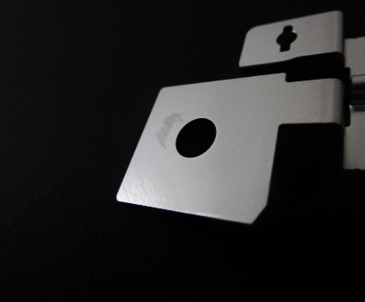
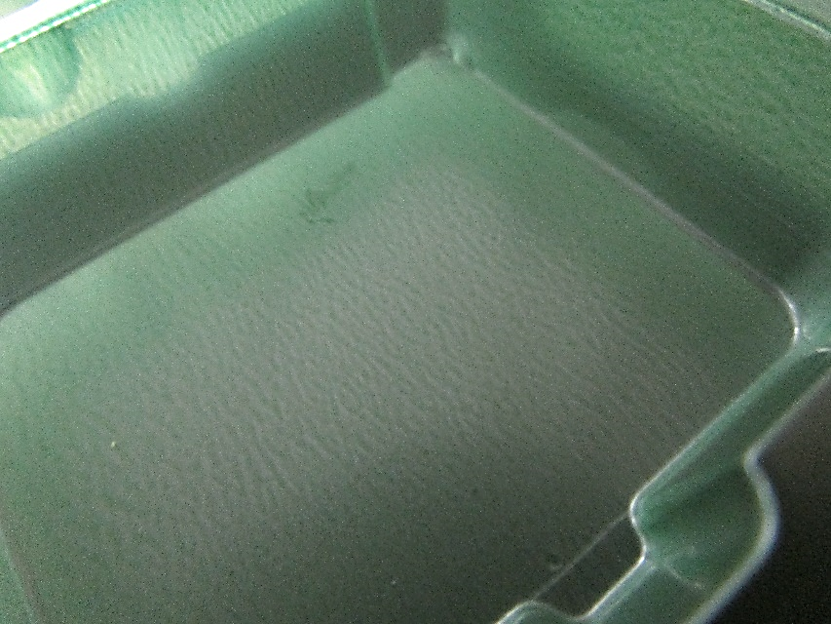
①不適合の内容・性質
東京プロトより購入しているHバスバーB用トレイのポケット部に
液体が付着しており、製品への転写が確認された。
リユーストレイからではなく、新品箱開封後のトレイより発見。
既にトレイ梱包済品は再検、在庫トレイは検査しながらの
投入処置にて対応中。
③原因（発生及び流出）

 |  |  |  |  |  |  |  |  |  |  |  |  |  |  |  |  | 担当 |  | 課長

不適合品の処置 該当欄に○をを付ける |  |  |  |  |  |  |  | 処置者 |  |  |  | ④是正処置の必要性 （ 要 不要 ） |  |  |  |  |  | 品証確認
処置日 | 廃棄 |  | 選別 | 手直し |  | 特採 |  |  |  |  |  | 主管部門
 |  |  |  |  |  |  |  |  |  |  |  | 関連部門

 | 不 適 合 品 管 理 票 |  |  |  |  |  |  |  |  |  |  |  |  |  |  | 品証受付番号
 |  |  |  |  |  |  |  |  |  |  |  |  |  |  |  | № -

 |  | ① |  |  |  |  |  |  | ➁ | 管理部確認 |  |  |  |  | ④ | 品質保証部確認
発行部門 | 出荷/梱包1係 |  |  |  | 課長 |  |  |  |  | 課長 |  |  |  |  | 担当 |  | 課長
発行日 | 45597 |  |  |  |  |  |  |  |  |  |  |  | ③当該部門
＊当該部門 | 東京プロト㈱
＊当該部門が供給者の場合,管理部と協議し処置を決定する。
品名/図番 | HバスバーB用トレイ |  |  |  |  |  | ロット№ |  |  |  | 13240603～ |  |  | 数量 | 確認中
①不適合の内容・性質
東京プロトより購入しているHバスバーB用トレイのポケット部に
液体が付着しており、製品への転写が確認された。
リユーストレイからではなく、新品箱開封後のトレイより発見。
既にトレイ梱包済品は再検、在庫トレイは検査しながらの
投入処置にて対応中。
③原因（発生及び流出）

 |  |  |  |  |  |  |  |  |  |  |  |  |  |  |  |  | 担当 |  | 課長

不適合品の処置 該当欄に○をを付ける |  |  |  |  |  |  |  | 処置者 |  |  |  | ④是正処置の必要性 （ 要 不要 ） |  |  |  |  |  | 品証確認
処置日 | 廃棄 |  | 選別 | 手直し |  | 特採 |  |  |  |  |  | 主管部門
 |  |  |  |  |  |  |  |  |  |  |  | 関連部門

